Barackpálinka
 |  |  |  |  |  |  |  |  |  |  |  |  | KEDVELTSÉGI VIZSGÁLAT |  |  |  |  |  |  |  |  | HATÓSÁGI ANALITIKAI VIZSGÁLATOK

KEDVELTSÉGI RANGSOR | TERMÉK FOTÓ* | TERMÉK NEVE | KISZERELÉS (l) | ÁR * (Ft/l) | ALKOHOLTARTALOM (% (V/V)) | TERMELŐ/GYÁRTÓ/FORGALMAZÓ/DESZTILLÁLÓ/FŐZŐ/PALACKOZÓ* | JELÖLÉSEN FELTÜNTETETT ÖSSZETEVŐ | EGYÉB INFORMÁCIÓ | HATÓSÁGI MINTAVÉTEL HELYE | SZÍN, TISZTASÁG | ILLATINTENZITÁS, KARAKTER | ÍZ | HARMÓNIA, TARTÓSSÁG | ÖSSZBENYOMÁS | ÖSSZESÍTETT PONTSZÁM | TÉNYLEGES ALKOHOL (% vol.) | ACETALDEHID (mg/l) | ALLIL-ALKOHOL (mg/l) | METANOL (mg/100 cm3 a.a.) | PROPANOL (mg/l) | 2-BUTANOL (mg/l) | 2-METIL-1-PROPANOL (mg/l) | N-BUTANOL (mg/l) | 2-METIL-BUTANOL (mg/l) | 3-METIL-BUTANOL (mg/l) | ILLÓANYAG TARTALOM (illósavak nélkül) (mg/100 cm3 a.a.) | ETILACETÁT (mg/l) | ACETÁL (mg/l) | ÖSSZES CIÁN-HIDROGÉN TARTALOM (mg/100 cm3 a.a.) | ETIL-KARBAMÁT (mg/l)

1 | 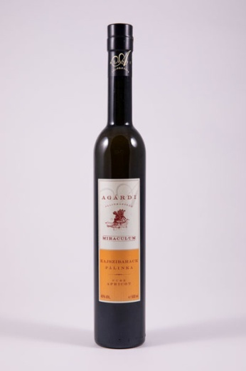 | Agárdi Miraculum kajszibarack pálinka | 0.5 | 15498 | 40.0 | Gy: Agárdi pálinkafőzde Kft. | Kezelt ivóvíz, gyümölcspálinka | Magyar termék | Auchan Magyarország Kereskedelmi és Szolgáltató Kft., 2040 Budaörs, Sport út 2-4 | 6.65 | 17.72 | 13.71 | 11.13 | 16.67 | 65.9 | 39.60 | 16.0 | < LOQ 1 | 788.8 | 631.5 | 2.1 | 278.1 | 65.1 | 182.1 | 632.5 | 499.2 | 150.7 | 51.3 | < LOQ 1 | < LOQ 1
2 | 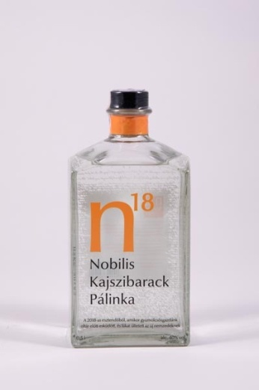 | Nobilis kajszibarack pálinka | 0.5 | 15178 | 40.0 | T: Spirits-68 Kft. | _ | Ez a palack 6 kg zamatos kajszibarack feldolgozásával és lepárlásával készült. | Auchan Magyarország Kereskedelmi és Szolgáltató Kft., 2040 Budaörs, Sport út 2-4 | 6.65 | 17.03 | 14.00 | 10.68 | 16.67 | 65.0 | 39.68 | 13.1 | < LOQ 1 | 985.3 | 290.8 | 213.6 | 592.9 | 139.6 | 320.0 | 1181.1 | 752.5 | 223.2 | 31.1 | < LOQ 1 | < LOQ 1
3 | 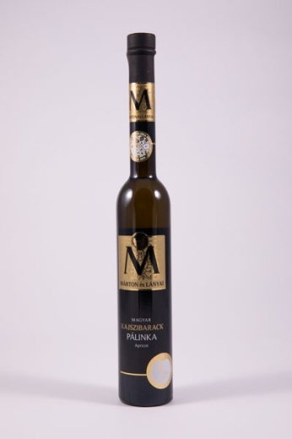 | Márton és lányai kajszibarack pálinka | 0.35 | 22568 | 40.0 | D: Vitalis Kft, Márton és Lányai Pálinkafőzde | Kajszibarack pálinka, kezelt ivóvíz | _ | Spar Magyarország Kereskedelmi Kft., 2060 Bicske, Spar út 1 | 6.65 | 17.72 | 12.83 | 10.01 | 16.00 | 63.2 | 40.41 | 26.5 | < LOQ 1 | 707.8 | 302.8 | 241.4 | 404.4 | 47.5 | 220.9 | 856.5 | 539.1 | 76.9 | < LOQ 1 | < LOQ 1 | < LOQ 1
4 | 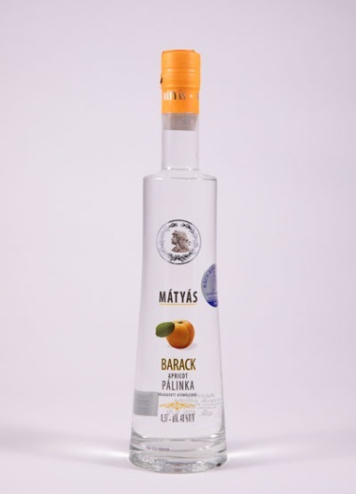 | Mátyás barackpálinka | 0.5 | 8558 | 40.0 | F: Kunság-Szesz Zrt. | _ | Bács-Kiskun Megye legeredményesebb pálinkafőzdéje 2019 | METRO Kereskedelmi Kft., 2040 Budaörs, Keleti utca 3. | 6.65 | 15.99 | 13.13 | 10.46 | 15.33 | 61.6 | 40.14 | 18.8 | < LOQ 1 | 1039.2 | 678.1 | 3.4 | 355.5 | 14.3 | 188.3 | 792.3 | 533.6 | 82.1 | 23.2 | < LOQ 1 | < LOQ 1
5 | 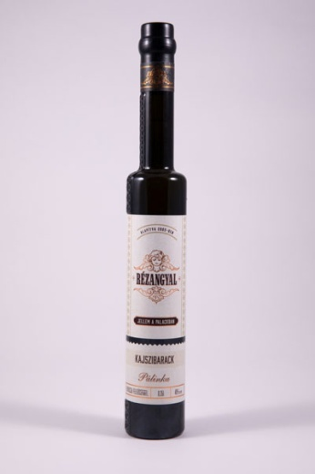 | Rézangyal kajszibarack pálinka | 0.35 | 13968 | 40.0 | Gy: Angyalgyár Kft. | Kajszibarack pálinka, kezelt ivóvíz | _ | Auchan Magyarország Kereskedelmi és Szolgáltató Kft., 2040 Budaörs, Sport út 2-4 | 6.65 | 14.94 | 13.42 | 10.01 | 15.00 | 60.0 | 39.92 | 25.0 | < LOQ 1 | 314.3 | 282.0 | 16.6 | 411.0 | 29.2 | 169.2 | 762.1 | 507.0 | 325.1 | 9.8 | < LOQ 1 | 0.48
6 | 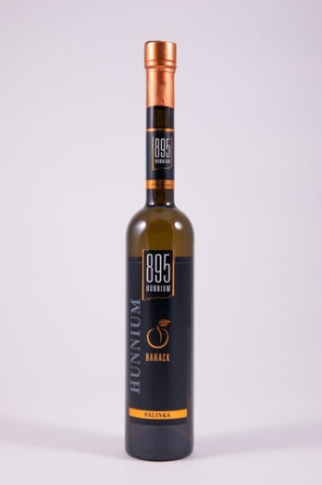 | 895 Hunnium barackpálinka | 0.5 | 11246 | 40.0 | F: Ital Magyarország Kft. | Ioncserélt víz, barackpálinka | _ | METRO Kereskedelmi Kft., 2040 Budaörs, Keleti utca 3 | 6.65 | 14.60 | 14.00 | 9.79 | 14.67 | 59.7 | 39.84 | 18.0 | < LOQ 1 | 639.7 | 346.8 | 77.7 | 275.9 | 39.8 | 146.9 | 635.5 | 539.6 | 600.7 | 22.2 | < LOQ 1 | < LOQ 1
7 | 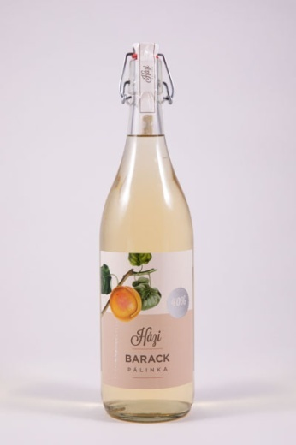 | Házi barackpálinka | 1.0 | 7799 | 40.0 | F: Joaner Kft. | Barackpálinka, ioncserélt lágy víz, érlelt barackpálinka | _ | Auchan Magyarország Kereskedelmi és Szolgáltató Kft., 2040 Budaörs, Sport út 2-4 | 6.65 | 14.94 | 12.83 | 8.68 | 14.00 | 57.1 | 40.15 | 22.5 | < LOQ 1 | 112.3 | 187.6 | 5.9 | 286.4 | 16.4 | 153.6 | 621.7 | 387.3 | 233.9 | 72.1 | < LOQ 1 | < LOQ 1
8 | 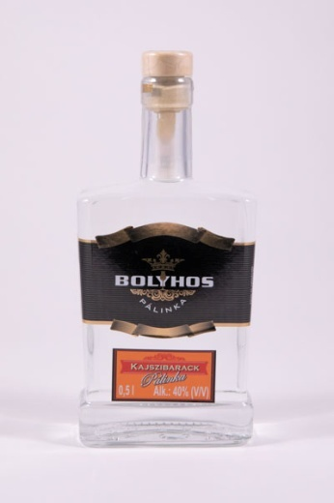 | Bolyhos kajszibarack pálinka | 0.5 | 16398 | 40.0 | F, P: Bolyhos és fia Bt. | Kajszibarack pálinka, tisztított víz | Országos pálinka- és törkölypálinka verseny 2017 ezüst minősítés (Pálinka Nemzeti Tanács) | BOLYHOS ÉS FIA Termelő, Kereskedelmi és Szolgáltató Kft., 2768 Újszilvás, Bicskei út 34. | 6.65 | 13.90 | 12.25 | 9.12 | 14.33 | 56.3 | 39.16 | 42.0 | 3.4 | 1033.2 | 347.2 | 21.1 | 273.4 | 122.0 | 151.7 | 560.3 | 478.1 | 349.8 | 13.8 | < LOQ 1 | < LOQ 1
X | 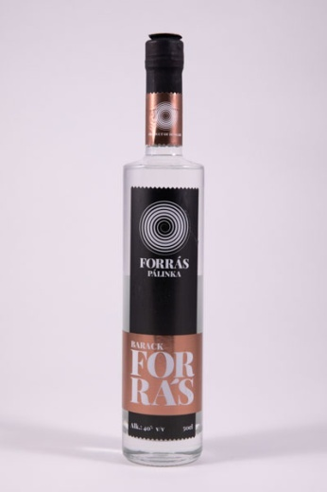 | Forrás barackpálinka | 0.5 | 9584 | 40.0 | F: BREBIS Magyarország Kft. | Barackpálinka, kezelt ivóvíz | _ | METRO Kereskedelmi Kft., 2040 Budaörs, Keleti utca 3. | 6.65 | 13.90 | 11.67 | 9.12 | 13.33 | 54.7 | 42.36 | 45.1 | < LOQ 1 | 177.3 | 1319.9 | 30.2 | 582.1 | 22.2 | 282.1 | 1060.5 | 857.3 | 277.2 | 31.2 | < LOQ 1 | < LOQ 1
9 | 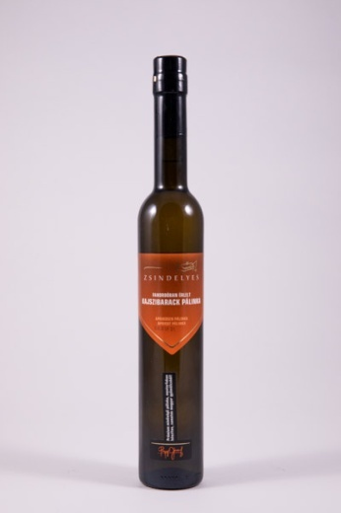 | Zsindelyes kajszibarack pálinka | 0.5 | 14878 | 40.0 | F: Joaner Kft. | Kajszibarack pálinka, ioncserélt lágy víz | Magyar Agrárgazdasági Minőség Díj 2011; Magyar Termék Nagydíj; Kiváló Magyar Élelmiszer védjegy. Fahordóban érlelt. Prémium minőségű termék. | Auchan Magyarország Kereskedelmi és Szolgáltató Kft., 2040 Budaörs, Sport út 2-4 | 6.65 | 13.90 | 11.67 | 8.46 | 12.33 | 53.0 | 39.96 | 30.3 | < LOQ 1 | 420.3 | 256.7 | 129.4 | 319.7 | 75.4 | 156.7 | 648.3 | 583.7 | 698.3 | 48.8 | < LOQ 1 | 0.58
10 | 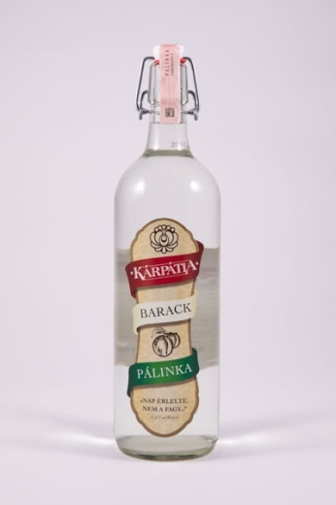 | Kárpátia barackpálinka | 1.0 | 7298 | 40.0 | F: Ital Magyarország Kft. | Ioncserélt víz, barackpálinka | _ | METRO Kereskedelmi Kft., 2040 Budaörs, Keleti utca 3. | 6.65 | 12.51 | 11.67 | 8.68 | 13.33 | 52.8 | 39.96 | 17.2 | < LOQ 1 | 622.5 | 343.8 | 76.3 | 267.5 | 39.1 | 141.5 | 613.6 | 530.3 | 611.2 | 23.2 | < LOQ 1 | 0.45
11 | 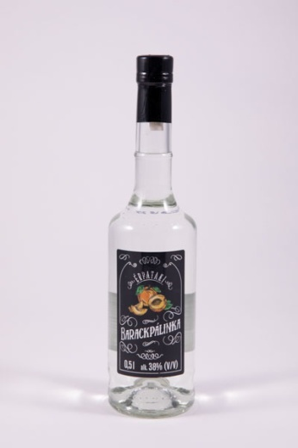 | Érpataki barackpálinka | 0.5 | 9358 | 38.0 | F: Auchan Magyarország Kft. | Barackpálinka, ioncserélt lágy víz | _ | Auchan Magyarország Kereskedelmi és Szolgáltató Kft., 2040 Budaörs, Sport út 2-4 | 6.65 | 12.86 | 11.38 | 8.23 | 12.67 | 51.8 | 38.02 | 6.7 | < LOQ 1 | 433.4 | 131.7 | 205.4 | 111.0 | 24.6 | 39.9 | 164.3 | 218.8 | 141.5 | 18.7 | < LOQ 1 | < LOQ 1
12 | 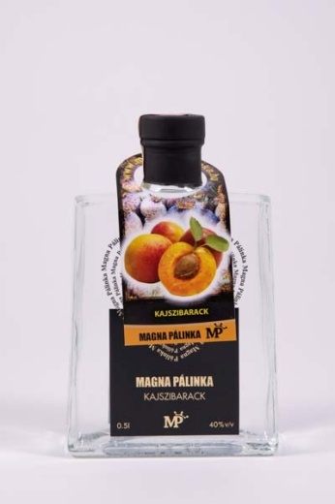 | Magna pálinka kajszibarack | 0.5 | 7438 | 40.0 | P, F: "Pálinka" Kft. | Kezelt ivóvíz, kajszibarack pálinka | _ | METRO Kereskedelmi Kft., 2040 Budaörs, Keleti utca 3. | 6.65 | 12.86 | 10.50 | 8.23 | 13.00 | 51.2 | 39.75 | 22.0 | < LOQ 1 | 61.7 | 145.8 | 10.2 | 301.2 | 12.9 | 299.0 | 1269.3 | 553.3 | 124.0 | 40.3 | < LOQ 1 | 0.43
13 | 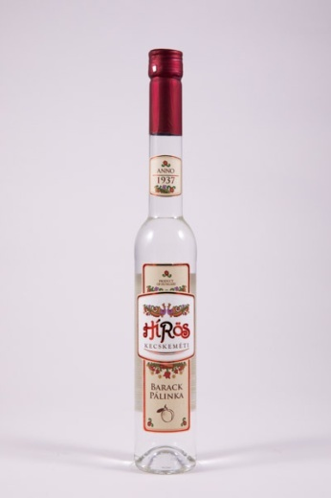 | Hírös Kecskeméti barackpálinka | 0.35 | 11368 | 40.0 | Gy: Zwack Unicum Nyrt. | _ | Magyar termék | Auchan Magyarország Kereskedelmi és Szolgáltató Kft., 2040 Budaörs, Sport út 2-4 | 6.65 | 13.21 | 10.21 | 8.01 | 12.67 | 50.7 | 39.66 | 25.6 | < LOQ 1 | 981.1 | 348.2 | 10.4 | 673.8 | 65.7 | 259.8 | 984.8 | 625.2 | 107.8 | 8.5 | < LOQ 1 | < LOQ 1
14 | 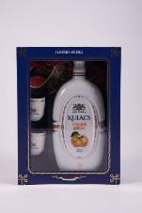 | Kulacs Ó-barack pálinka | 0.5 | 17338 | 40.0 | Gy: Várda-Drink Zrt. | _ | _ | Auchan Magyarország Kereskedelmi és Szolgáltató Kft., 2040 Budaörs, Sport út 2-4 | 6.43 | 13.21 | 10.50 | 7.57 | 11.67 | 49.4 | 39.90 | 27.5 | 12.9 | 1174.4 | 1279.4 | 477.1 | 414.7 | 71.8 | 198.7 | 720.9 | 875.4 | 291.8 | 28.8 | < LOQ 1 | < LOQ 1
15 | 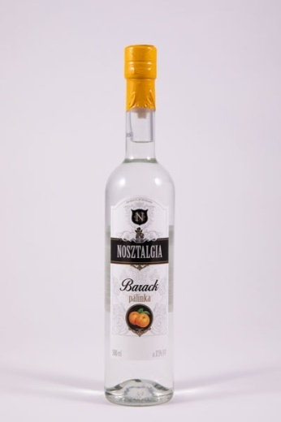 | Nosztalgia barackpálinka | 0.5 | 9998 | 37.5 | F: GRAPE-VINE Kft. | _ | _ | G'ROBY VÁR-KER Kereskedelmi Korlátolt Felelősségű Társaság, 1186 Budapest, Közdűlő út 46-50 | 6.43 | 11.47 | 9.63 | 8.23 | 12.00 | 47.8 | 37.57 | 23.3 | < LOQ 1 | 700.7 | 199.8 | 332.8 | 172.3 | 39.5 | 57.3 | 244.6 | 342.1 | 211.8 | 8.5 | < LOQ 1 | < LOQ 1
16 | 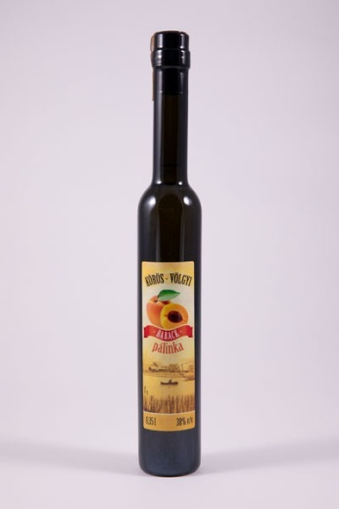 | Körös-Völgyi barackpálinka | 0.35 | 7140 | 38.0 | F: "Pálinka" Kft. | Barack pálinka, kezelt ivóvíz | _ | TESCO-GLOBAL Áruházak Zrt., 2040 Budaörs, Kinizsi út 1-3. | 6.65 | 11.12 | 9.92 | 7.57 | 11.00 | 46.3 | 37.54 | 41.7 | 39.1 | 1146.9 | 7618.9 | 1352.8 | 209.8 | 113.9 | 114.1 | 396.9 | 3018.6 | 1479.6 | 12.5 | < LOQ 1 | 0.45
16 | 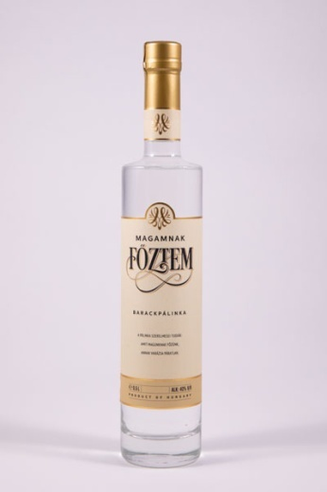 | Magamnak főztem barackpálinka | 0.5 | 17608 | 40.0 | F: BREBIS Magyarország Kft. | Barackpálinka, kezelt ivóvíz | _ | METRO Kereskedelmi Kft., 2040 Budaörs, Keleti utca 3. | 6.65 | 11.47 | 9.63 | 7.57 | 11.00 | 46.3 | 40.13 | 34.1 | < LOQ 1 | 267.5 | 195.9 | 2.2 | 199.0 | 22.7 | 121.1 | 600.6 | 308.4 | 61.0 | < LOQ 1 | < LOQ 1 | < LOQ 1
17 | 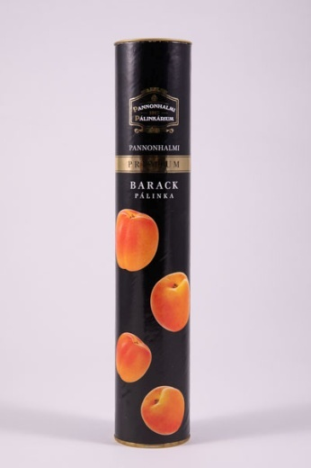 | Pannonhalmi barackpálinka | 0.2 | 31145 | 40.0 | Gy: Pannonhalmi Pálinkárium F: Győri Likőrgyár Zrt. | _ | _ | Auchan Magyarország Kereskedelmi és Szolgáltató Kft., 2040 Budaörs, Sport út 2-4 | 6.65 | 13.21 | 8.75 | 6.68 | 10.00 | 45.3 | 39.53 | 33.5 | < LOQ 1 | 1245.0 | 403.0 | 30.0 | 424.1 | 66.0 | 183.4 | 660.5 | 552.0 | 378.3 | 8.3 | < LOQ 1 | < LOQ 1
18 | 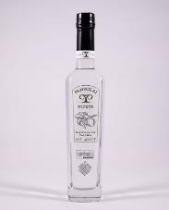 | Panyolai elixír kajszibarack pálinka | 0.5 | 11646 | 40.0 | F: Panyolai Szilvórium Zrt. | _ | Superbrands '15 '16 '17 '18 '19; Érték & Minőség | METRO Kereskedelmi Kft., 2040 Budaörs, Keleti utca 3. | 6.65 | 11.12 | 9.04 | 7.12 | 10.67 | 44.6 | 39.88 | 36.9 | 14.4 | 539.7 | 2940.0 | 1292.1 | 351.3 | 44.3 | 115.7 | 488.1 | 1571.0 | 991.3 | 14.3 | < LOQ 1 | < LOQ 1
19 | 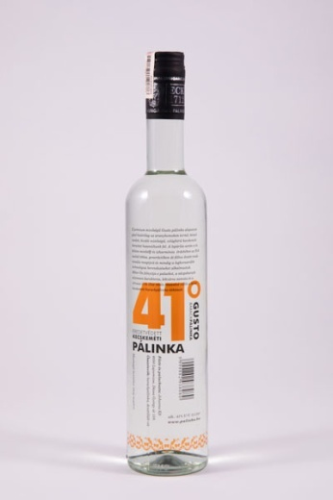 | Gusto Kecskeméti barackpálinka | 0.5 | 11400 | 41.0 | F, P: Johanna Kft. | Barackpálinka, desztillált víz | Eredetvédett kecskeméti pálinka | METRO Kereskedelmi Kft., 2040 Budaörs, Keleti utca 3. | 6.65 | 10.77 | 9.33 | 6.90 | 10.33 | 44.0 | 40.50 | 33.8 | < LOQ 1 | 1002.4 | 274.0 | 3.3 | 519.9 | 83.3 | 300.5 | 1052.4 | 643.5 | 329.1 | 24.7 | < LOQ 1 | < LOQ 1
20 | 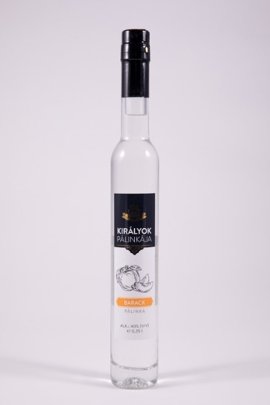 | Királyok pálinkája kajszibarack | 0.35 | 11140 | 40.0 | F: Coop Hungary Zrt. Gy: Miskolci Likőrgyár Zrt. | Ioncserélt víz, kajszibarack pálinka | _ | GÖDÖLLŐ COOP Vagyonhasznosító és Kereskedelmi Zrt., 2100 Gödöllő, Kőrösfői utca 34 | 6.43 | 10.43 | 9.63 | 6.90 | 10.00 | 43.4 | 39.90 | 23.1 | < LOQ 1 | 128.8 | 191.5 | 4.5 | 247.2 | 13.9 | 149.7 | 620.6 | 379.2 | 236.8 | 69.5 | < LOQ 1 | < LOQ 1
X | 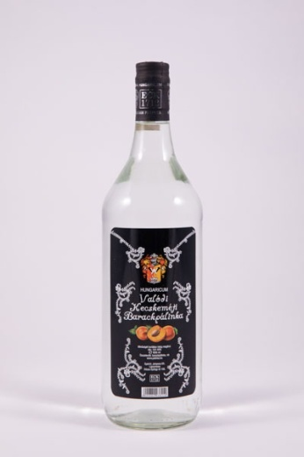 | Hungaricum Valódi Kecskeméti barackpálinka | 1.0 | 8292 | 40.0 | Gy: Johanna Kft. | Barackpálinka, víz | Hungaricum | METRO Kereskedelmi Kft., 2040 Budaörs, Keleti utca 3. | 6.65 | 9.04 | 6.42 | 5.79 | 8.67 | 36.6 | 39.02 | 38.1 | < LOQ 1 | 861.0 | 260.0 | < LOQ 1 | 740.9 | 13.7 | 309.8 | 1228.0 | 712.7 | 173.0 | 46.9 | < LOQ 1 | < LOQ 1
*Egérrel a cellára mutatva további információ jelenik meg.
X: Egérrel a cellára mutatva további információ jelenik meg.

